Finansiering med IN
Finansiering med IN

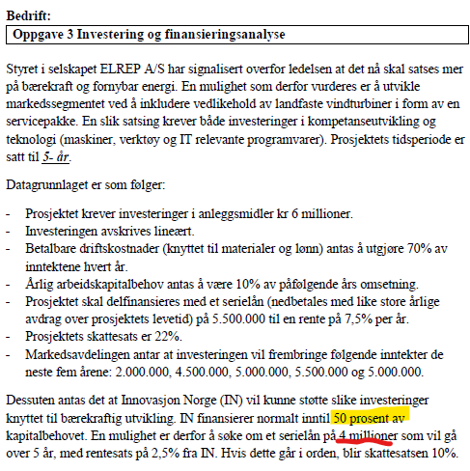
 | Forventet |  |  |  | Basis info | Margin | Margin i %
Totale inntekter | 22,000,000 |  | Totale inntekter |  | 22,000,000 | 25,804,712 | 17.29%
Betalbare kostnader | 70% |  | Betalbare kostnader |  | 70.00% | 65.10% | -7.00%
Levetid | 5 |  | Levetid |  | 5 | 6 | 26.00%
Investering | 6,000,000
Serielån | 5,500,000
Lånets rentesats | 7.5 %
Lån IN | 2.5 % |  | Avksatningskrav EK |  | 15.00%
Skatt | 10% |  | Nåverdi etter EK metode |  | -kr 620,041.87
Avkastningkrav EK | 15% |  | Intern rente |  | -1%

Inntekter | 2,000,000 | 4,500,000 | 5,000,000 | 5,500,000 | 5,000,000
Kostnader (betalbare) | 70%
Skatt | 10%
Levetid (år) | 5
Avskrivninger (lineære) | 1,200,000
Arbeidskapital (AK) | 10%

Investering | 6,000,000
Restverdi
Finansiering fra IN | 4,000,000 | 3,200,000 | 2,400,000 | 1,600,000 | 800,000
Avdrag | 800,000
IN Rente | 2.5 %
Serielån | 1,500,000 | 1,200,000 | 900,000 | 600,000 | 300,000
Løpetid (år) | 5
Avdrag | 300,000
Rente | 7.5 %

Tid | 0 | 1 | 2 | 3 | 4 | 5
Salgsinntekt |  | 2,000,000 | 4,500,000 | 5,000,000 | 5,500,000 | 5,000,000
Utrangeringsverdi AM |  |  |  |  |  | 0
Betalbarkostnader |  | -1,400,000 | -3,150,000 | -3,500,000 | -3,850,000 | -3,500,000
Avskrivinger (-) |  | -1,200,000 | -1,200,000 | -1,200,000 | -1,200,000 | -1,200,000 | IN lån
Renter |  | -112,500 | -90,000 | -67,500 | -45,000 | -22,500 | Reduksjon i rentekostnader på 50%
Renter IN |  | -100,000 | -80,000 | -60,000 | -40,000 | -20,000
Resultat før skatt | 0 | -812,500 | -20,000 | 172,500 | 365,000 | 257,500
Skatt x% | 0 | 81,250 | 2,000 | -17,250 | -36,500 | -25,750 | Reduksjon i skattekostnader (fra 140 250 til 3 750)
Resultat etter skatt | 0 | -731,250 | -18,000 | 155,250 | 328,500 | 231,750
Avskrivinger (+) |  | 1,200,000 | 1,200,000 | 1,200,000 | 1,200,000 | 1,200,000
Investeringer | -6,000,000
Endringer i arbeidskapital | -200,000 | -250,000 | -50,000 | -50,000 | 50,000 | 500,000 | 0
Lån og avdrag | 5,500,000 | -1,100,000 | -1,100,000 | -1,100,000 | -1,100,000 | -1,100,000 | 0
Kontantsstrøm for egenkapital metoden | -700,000 | -881,250 | 32,000 | 205,250 | 478,500 | 831,750

Tid | 0 | 1 | 2 | 3 | 4 | 5
Salgsinntekt | 0 | 2,000,000 | 4,500,000 | 5,000,000 | 5,500,000 | 5,000,000
Arbeidskapital %10 SI | 0 | 200,000 | 450,000 | 500,000 | 550,000 | 500,000
Endringer i Arbeidskapital | -200,000 | -250,000 | -50,000 | -50,000 | 50,000 | 500,000

 |  | 2,000,000 | 4,500,000 | 5,000,000 | 5,500,000 | 5,000,000
Inntekter i % | 0 | 9.09% | 20.45% | 22.73% | 25.00% | 22.73%

